Прайс-Лист
 |  |  | www.newland.com.ua
 |  |  | www.opt.moda |  |  |  |  |  |  | 0 | 0.00
 |  |  | www.newland.com.ua/viber | optom@newland.com.ua
Бренд |  | Артикул | Товар | Колір | Код | Розмір | Ціна | Ціна зі знижкою | Залишок | Замовлення | Загальна сума
 | ДЛЯ ДІВЧИНКИ
 | Sevim
 | БЮСТГАЛТЕР
 | Sevim | 7073 | Бюстгалтер | Трикотаж; Бавовна93%,еластан7%;
 |  |  |  | кремовий/персиковий |  |  | 4.15
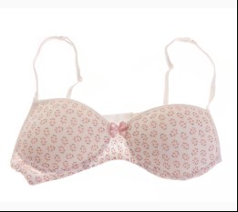
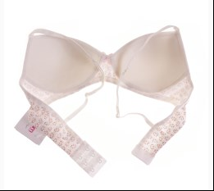
 |  |  |  | Ростовка | 919402 | 164, 152 (2 шт) | 8.30 | 6.00 | 30

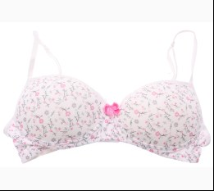
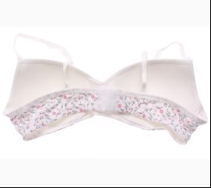
 |  |  |  | кремовий/рожевий |  |  | 4.15
 |  |  |  | Ростовка | 914557 | 164, 152 (2 шт) | 8.30 | 6.00 | 3

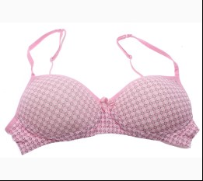
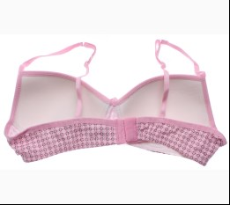
 |  |  |  | рожевий/білий |  |  | 4.00
 |  |  |  | Ростовка | 914558 | 152, 164 (2 шт) | 8.00 | 5.80 | 14

 |  |  |  |  | 485234 | 152 | 4.00 | 2.90 | 1

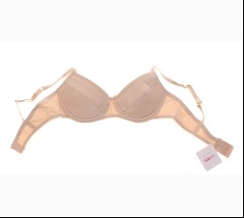
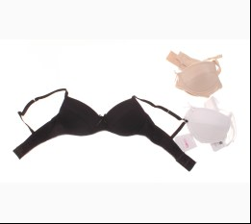
 | Sevim | 7000 | Бюстгалтер | Трикотаж; Бавовна93%,еластан7%;
 |  |  |  | бежевий |  |  | 3.45
 |  |  |  | Ростовка | 917143 | 164, 152 (2 шт) | 6.90 | 5.20 | 4

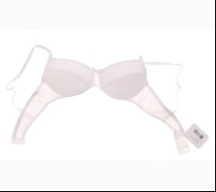
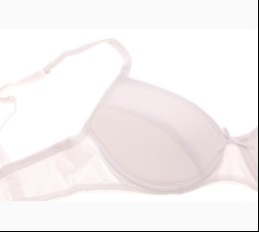
 |  |  |  | білий |  |  | 3.45
 |  |  |  | Ростовка | 917144 | 152, 164 (2 шт) | 6.90 | 5.20 | 21

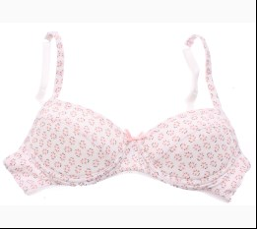
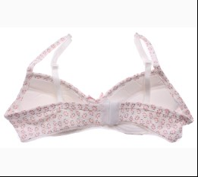
 | Sevim | 7001 | Бюстгалтер | Трикотаж; Бавовна93%,еластан7%;
 |  |  |  | кремовий/персиковий |  |  | 3.80
 |  |  |  | Ростовка | 914555 | 152, 164 (2 шт) | 7.60 | 5.80 | 12

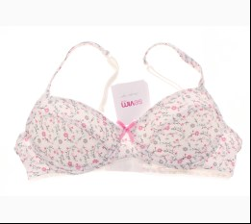
 |  |  |  | кремовий/рожевий |  |  | 3.80
 |  |  |  | Ростовка | 917179 | 152, 164 (2 шт) | 7.60 | 5.60 | 15

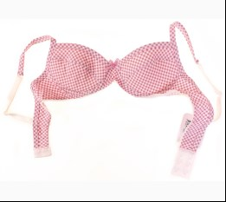
 |  |  |  | рожевий |  |  | 4.10
 |  |  |  | Ростовка | 927480 | 152, 164 (2 шт) | 8.20 | 5.60 | 18

 |  |  |  |  | 422294 | 152 | 4.10 | 2.80 | 3

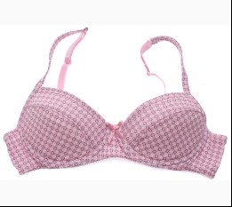
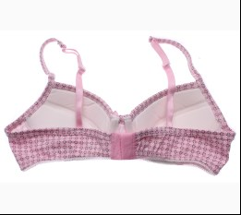
 |  |  |  | рожевий/білий |  |  | 3.80
 |  |  |  | Ростовка | 914556 | 152, 164 (2 шт) | 7.60 | 5.60 | 14

 |  |  |  |  | 485231 | 164 | 3.80 | 2.80 | 1

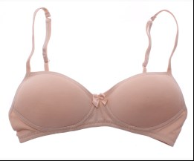
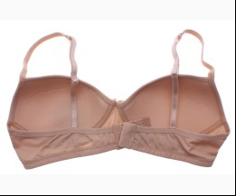
 | Sevim | 7002 | Бюстгалтер | Трикотаж; Бавовна93%,еластан7%;
 |  |  |  | бежевий |  |  | 3.85
 |  |  |  |  | 478040 | 152 | 3.85 | 2.80 | 2

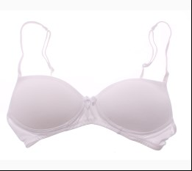
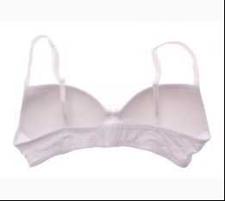
 |  |  |  | білий |  |  | 3.85
 |  |  |  | Ростовка | 912587 | 152, 164 (2 шт) | 7.70 | 5.60 | 5

 |  |  |  |  | 415242 | 152 | 3.85 | 2.80 | 62

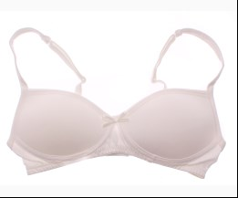
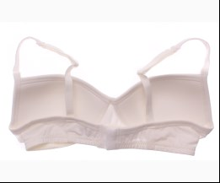
 |  |  |  | кремовий |  |  | 3.85
 |  |  |  |  | 478038 | 152 | 3.85 | 2.80 | 2

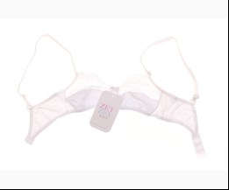
 | Sevim | 7030 | Бюстгалтер | Трикотаж; Бавовна93%,еластан7%;
 |  |  |  | білий |  |  | 2.55
 |  |  |  | Ростовка | 917147 | 128 (6 шт) | 15.30 | 10.80 | 17
 |  |  |  | Ростовка | 917146 | 140 (6 шт) | 15.30 | 10.80 | 15
 |  |  |  | Ростовка | 917148 | 164 (6 шт) | 15.30 | 10.80 | 2

 |  |  |  |  | 441967 | 128 | 2.55 | 1.80 | 2
 |  |  |  |  | 412325 | 140 | 2.55 | 1.80 | 4
 |  |  |  |  | 412327 | 164 | 2.55 | 1.80 | 3

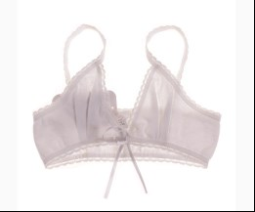
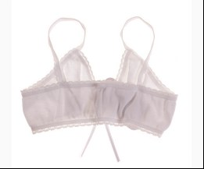
 | Sevim | 7037 | Бюстгалтер | Трикотаж; Бавовна100%;
 |  |  |  | білий |  |  | 1.20
 |  |  |  | Ростовка | 929304 | 128 (3 шт) | 3.60 | 2.40 | 2
 |  |  |  | Ростовка | 929301 | 140 (3 шт) | 3.60 | 2.40 | 1
 |  |  |  | Ростовка | 929302 | 152 (3 шт) | 3.60 | 2.40 | 1

 |  |  |  |  | 415230 | 128 | 1.20 | 0.80 | 2
 |  |  |  |  | 412320 | 140 | 1.20 | 0.80 | 2

 | КОМПЛЕКТ НИЖНЬОЇ БІЛИЗНИ
 | Sevim | 7880 | Майка + Труси | Трикотаж; Бавовна93%,еластан7%;
 |  |  |  | пудровий |  |  | 4.80
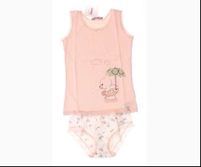
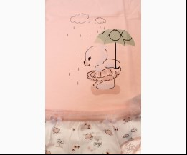
 |  |  |  | Ростовка | 919410 | 140 (1 шт) | 4.80 | 3.40 | 1
 |  |  |  | Ростовка | 919409 | 152 (1 шт) | 4.80 | 3.40 | 1

 | МАЙКА_ФУТБОЛКА НАТІЛЬНА
 | Sevim | 18 | Майка | Трикотаж; Бавовна93%,еластан7%;
 |  |  |  | бежевий |  |  | 3.10
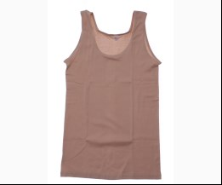
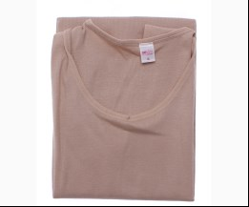
 |  |  |  | Ростовка | 915508 | M (1 шт) | 3.10 | 2.40 | 4
 |  |  |  | Ростовка | 915505 | S (1 шт) | 2.95 | 2.20 | 2

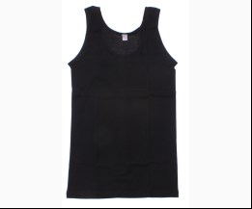
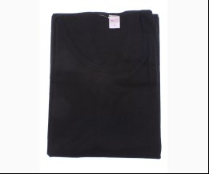
 |  |  |  | чорний |  |  | 3.10
 |  |  |  | Ростовка | 915507 | M (1 шт) | 3.10 | 2.30 | 2
 |  |  |  | Ростовка | 915510 | S (1 шт) | 2.95 | 2.20 | 3

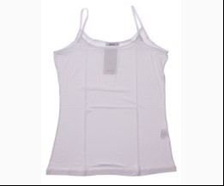
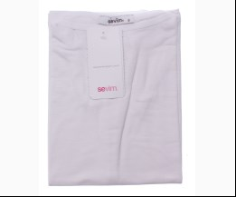
 | Sevim | 141 | Майка | Трикотаж; Віскоза95%,еластан5%;
 |  |  |  | білий |  |  | 3.65
 |  |  |  | Ростовка | 915196 | L (1 шт) | 3.65 | 2.70 | 6
 |  |  |  | Ростовка | 915194 | M (1 шт) | 3.65 | 2.70 | 6
 |  |  |  | Ростовка | 915192 | S (1 шт) | 3.65 | 2.70 | 6

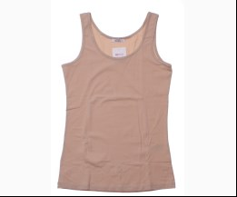
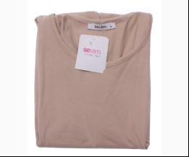
 | Sevim | 1264 | Майка | Трикотаж; Віскоза95%,еластан5%;
 |  |  |  | бежевий |  |  | 3.45
 |  |  |  | Ростовка | 915483 | M (1 шт) | 3.45 | 2.60 | 6

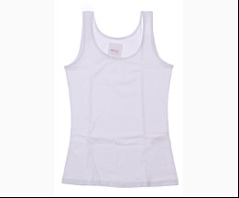
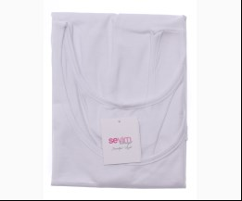
 |  |  |  | білий |  |  | 3.45
 |  |  |  | Ростовка | 918056 | L (1 шт) | 3.45 | 2.60 | 3
 |  |  |  | Ростовка | 915487 | M (1 шт) | 3.45 | 2.60 | 4
 |  |  |  | Ростовка | 915484 | S (1 шт) | 3.45 | 2.60 | 5

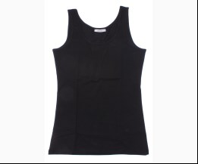
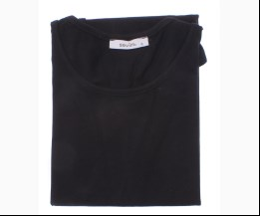
 |  |  |  | чорний |  |  | 3.45
 |  |  |  | Ростовка | 915485 | M (1 шт) | 3.45 | 2.60 | 3

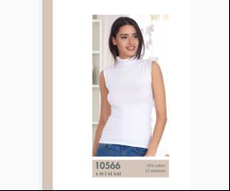
 | Sevim | 10566 | Майка | Трикотаж; Віскоза95%,еластан5%;
 |  |  |  | білий |  |  | 4.10
 |  |  |  | Ростовка | 918045 | L (1 шт) | 4.10 | 3.10 | 2
 |  |  |  | Ростовка | 918046 | M (1 шт) | 4.10 | 3.10 | 4
 |  |  |  | Ростовка | 918047 | S (1 шт) | 4.10 | 3.10 | 5

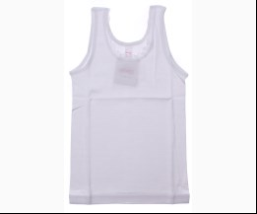
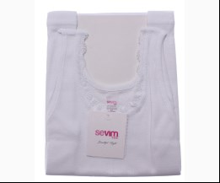
 | Sevim | 7006 | Майка | Трикотаж; Бавовна100%;
 |  |  |  | білий |  |  | 2.45
 |  |  |  | Ростовка | 913968 | 164 (1 шт) | 2.45 | 1.80 | 4
 |  |  |  | Ростовка | 913962 | 92 (1 шт) | 1.65 | 1.10 | 11

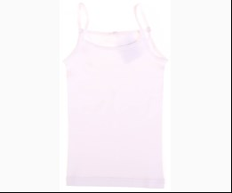
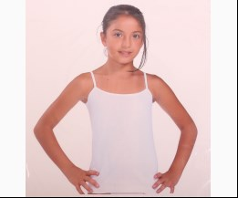
 | Sevim | 7134 | Майка | Трикотаж; Бавовна100%;
 |  |  |  | білий |  |  | 1.70
 |  |  |  | Ростовка | 929325 | 104 (1 шт) | 1.70 | 1.20 | 1
 |  |  |  | Ростовка | 929330 | 164 (1 шт) | 2.35 | 1.70 | 8
 |  |  |  | Ростовка | 929324 | 92 (1 шт) | 1.60 | 1.20 | 10

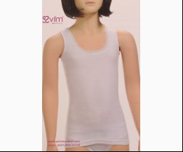
 | Sevim | 087 | Майка | Трикотаж; Бавовна100%;
 |  |  |  | білий |  |  | 2.01
 |  |  |  | Ростовка | 929199 | 164 (1 шт) | 2.01 | 1.40 | 1

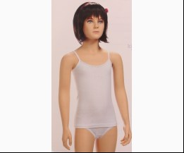
 | Sevim | 213 | Майка | Трикотаж; Бавовна100%;
 |  |  |  | білий |  |  | 1.87
 |  |  |  | Ростовка | 929221 | 164 (1 шт) | 1.87 | 1.30 | 1

 | Sevim | 3364 | Майка | Трикотаж; Бавовна100%;
 |  |  |  | білий |  |  | 2.00
 |  |  |  | Ростовка | 929247 | 164 (1 шт) | 2.00 | 1.40 | 3

 | Sevim | 3572 | Майка | Трикотаж; Бавовна100%;
 |  |  |  | білий |  |  | 1.67
 |  |  |  |  | 376619 | 92 | 1.67 | 1.67 | 1

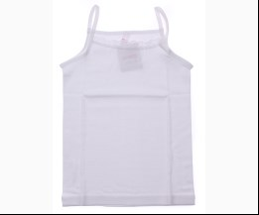
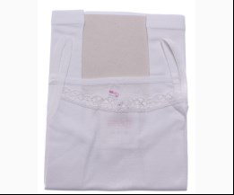
 | Sevim | 7007 | Майка | Трикотаж; Бавовна100%;
 |  |  |  | білий |  |  | 1.80
 |  |  |  | Ростовка | 913970 | 104 (1 шт) | 1.80 | 1.30 | 3
 |  |  |  | Ростовка | 913975 | 164 (1 шт) | 2.35 | 1.70 | 7

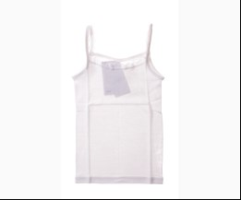
 | Sevim | 7008 | Майка | Трикотаж; Бавовна100%;
 |  |  |  | білий |  |  | 2.50
 |  |  |  | Ростовка | 929288 | 152 (1 шт) | 2.50 | 1.80 | 1
 |  |  |  | Ростовка | 929290 | 164 (1 шт) | 2.55 | 1.80 | 10
 |  |  |  | Ростовка | 929291 | 92 (1 шт) | 1.90 | 1.40 | 6

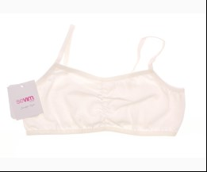
 | Sevim | 7771 | Майка-Топ | Трикотаж; Бавовна93%,еластан7%;
 |  |  |  | кремовий |  |  | 1.35
 |  |  |  |  | 493549 | 128 | 1.35 | 1.00 | 1
 |  |  |  |  | 493548 | 152 | 1.35 | 1.00 | 4

 | Sevim | 7031 | Майка-Топ | Трикотаж; Бавовна93%,еластан7%;
 |  |  |  | білий |  |  | 2.45
 |  |  |  | Ростовка | 917149 | 128 (6 шт) | 14.70 | 10.20 | 10
 |  |  |  | Ростовка | 929517 | 152 (1 шт) | 2.94 | 1.80 | 12
 |  |  |  | Ростовка | 929518 | 164 (1 шт) | 2.95 | 1.90 | 13

 |  |  |  |  | 412316 | 128 | 2.45 | 1.70 | 2
 |  |  |  |  | 412317 | 140 | 2.45 | 1.80 | 4

 | Sevim | 70 | Футболка | Трикотаж; Бавовна93%,еластан7%;
 |  |  |  | бежевий |  |  | 3.45
 |  |  |  | Ростовка | 915553 | M (1 шт) | 3.45 | 2.07 | 4
 |  |  |  | Ростовка | 915550 | S (1 шт) | 3.25 | 2.40 | 10

 |  |  |  | білий |  |  | 3.00
 |  |  |  | Ростовка | 915551 | S (1 шт) | 3.00 | 2.20 | 1

 |  |  |  | чорний |  |  | 3.45
 |  |  |  | Ростовка | 915555 | M (1 шт) | 3.45 | 2.60 | 3
 |  |  |  | Ростовка | 915552 | S (1 шт) | 3.25 | 2.40 | 3

 | Sevim | 1109 | Футболка | Трикотаж; Віскоза95%,еластан5%;
 |  |  |  | білий |  |  | 4.40
 |  |  |  | Ростовка | 918049 | L (1 шт) | 4.40 | 3.30 | 2
 |  |  |  | Ростовка | 918051 | M (1 шт) | 4.40 | 3.30 | 8

 |  |  |  | чорний |  |  | 4.40
 |  |  |  | Ростовка | 918050 | S (1 шт) | 4.40 | 3.30 | 2

 | Sevim | 7113 | Футболка | Трикотаж; Бавовна100%;
 |  |  |  | білий |  |  | 2.05
 |  |  |  | Ростовка | 931384 | 104 (1 шт) | 2.05 | 1.40 | 1
 |  |  |  | Ростовка | 941441 | 152 (1 шт) | 2.75 | 2.00 | 3
 |  |  |  | Ростовка | 941442 | 164 (1 шт) | 2.95 | 2.10 | 2

 | Sevim | 12400 | Футболка | Трикотаж; Бавовна100%;
 |  |  |  | білий |  |  | 6.00
 |  |  |  | Ростовка | 943565 | L (1 шт) | 6.00 | 4.50 | 1
 |  |  |  | Ростовка | 943556 | M (1 шт) | 6.00 | 4.50 | 4
 |  |  |  | Ростовка | 943563 | S (1 шт) | 6.00 | 4.50 | 4

 | Sevim | 089 | Футболка | Трикотаж; Бавовна100%;
 |  |  |  | білий
 |  |  |  | Ростовка | 929660 | 164 (1 шт) |  |  | 1

 | ПІЖАМА
 | Sevim | 7460 | Комбінезон | Трикотаж; Бавовна93%,еластан7%;
 |  |  |  | зелений |  |  | 12.39
 |  |  |  |  | 415189 | 116 | 12.39 | 12.39 | 2
 |  |  |  |  | 415191 | 140 | 12.39 | 12.39 | 1
 |  |  |  |  | 415192 | 152 | 12.39 | 12.39 | 1

 | Sevim | 7473 | Нічна Сорочка | Трикотаж; Бавовна93%,лайкра7%;
 |  |  |  | рожевий |  |  | 8.38
 |  |  |  | Ростовка | 942011 | 104 (1 шт) | 8.38 | 5.90 | 2
 |  |  |  | Ростовка | 942012 | 116 (1 шт) | 8.38 | 5.90 | 2

 |  |  |  |  | 415248 | 128 | 8.38 | 5.90 | 1
 |  |  |  |  | 415249 | 140 | 8.38 | 5.90 | 1

 | Sevim | 7492 | Нічна Сорочка | Трикотаж; Бавовна93%,лайкра7%;
 |  |  |  | рожевий |  |  | 9.10
 |  |  |  | Ростовка | 942010 | 116 (1 шт) | 9.10 | 6.40 | 2

 |  |  |  |  | 415254 | 152 | 9.10 | 6.40 | 1

 | Sevim | 20429 | Піжама | Трикотаж; Віскоза95%,еластан5%;
 |  |  |  | сірий/чорний |  |  | 39.00
 |  |  |  | Ростовка | 915729 | S (1 шт) | 39.00 | 23.40 | 1

 | Sevim | 20417 | Піжама | Велюр;
 |  |  |  | кораловий |  |  | 29.40
 |  |  |  | Ростовка | 915903 | M (1 шт) | 29.40 | 17.64 | 1

 | Sevim | 20418 | Піжама | Велюр;
 |  |  |  | коричневий |  |  | 37.20
 |  |  |  | Ростовка | 915904 | M (1 шт) | 37.20 | 27.30 | 1

 | Sevim | 7497 | Піжама | Трикотаж; Бавовна93%,еластан7%;
 |  |  |  | рожевий |  |  | 12.13
 |  |  |  |  | 415197 | 152 | 12.13 | 12.13 | 1
 |  |  |  |  | 415198 | 164 | 12.13 | 12.13 | 1

 | ТЕРМОБІЛИЗНА
 | Sevim | 7145 | Лосіни Термо | Трикотаж; Поліестер62%,віскоза35%,еластан3%;
 |  |  |  | чорний |  |  | 7.20
 |  |  |  | Ростовка | 949219 | 104 (1 шт) | 7.20 | 4.90 | 10
 |  |  |  | Ростовка | 914601 | 116 (1 шт) | 7.20 | 4.90 | 24
 |  |  |  | Ростовка | 914602 | 128 (1 шт) | 7.20 | 4.90 | 16
 |  |  |  | Ростовка | 914603 | 140 (1 шт) | 7.20 | 4.90 | 13
 |  |  |  | Ростовка | 914604 | 152 (1 шт) | 7.20 | 4.90 | 13
 |  |  |  | Ростовка | 914605 | 164 (1 шт) | 7.20 | 4.90 | 10
 |  |  |  | Ростовка | 936499 | 176 (1 шт) | 7.20 | 4.90 | 5

 | ТРУСИКИ
 | Sevim | 7864 | Труси | Трикотаж; Бавовна93%,еластан7%;
 |  |  |  | mix |  |  | 1.35
 |  |  |  | Ростовка | 912637 | 128 (5 шт) | 6.75 | 5.00 | 1

 | Sevim | 2677 | Труси | Трикотаж; Бавовна93%,еластан7%;
 |  |  |  | mix |  |  | 2.00
 |  |  |  | Ростовка | 917123 | L (3 шт) | 6.00 | 4.20 | 1
 |  |  |  | Ростовка | 915210 | M (3 шт) | 6.00 | 3.90 | 3
 |  |  |  | Ростовка | 914622 | S (3 шт) | 6.00 | 4.20 | 11
 |  |  |  | Ростовка | 950072 | XL (3 шт) | 6.00 | 4.20 | 2

 | Sevim | 11025 | Труси | Трикотаж; Бавовна93%,еластан7%;
 |  |  |  | чорний |  |  | 1.50
 |  |  |  | Ростовка | 950059 | S (3 шт) | 4.50 | 3.30 | 2
 |  |  |  | Ростовка | 950060 | XL (3 шт) | 4.50 | 3.30 | 2

 | Sevim | 2742 | Труси | Трикотаж; Бавовна93%,еластан7%;
 |  |  |  | mix |  |  | 1.80
 |  |  |  |  | 487426 | L | 1.80 | 1.30 | 3

 | Sevim | 2539 | Труси | Трикотаж; Бавовна93%,еластан7%;
 |  |  |  | білий |  |  | 1.95
 |  |  |  | Ростовка | 915207 | M (5 шт) | 9.75 | 7.00 | 1

 | Sevim | 5208 | Труси | Трикотаж; Бавовна93%,еластан7%;
 |  |  |  | mix |  |  | 2.25
 |  |  |  | Ростовка | 916079 | L (3 шт) | 6.75 | 4.50 | 2
 |  |  |  | Ростовка | 915217 | M (3 шт) | 6.75 | 4.50 | 3
 |  |  |  | Ростовка | 915216 | S (3 шт) | 6.75 | 4.80 | 3

 | Sevim | 10880 | Труси | Трикотаж; Бавовна93%,еластан7%;
 |  |  |  | mix |  |  | 1.90
 |  |  |  | Ростовка | 915183 | S (3 шт) | 5.70 | 4.20 | 1

 |  |  |  |  | 487437 | L | 1.90 | 1.00 | 1

 | Sevim | 3623 | Труси | Трикотаж; Бавовна93%,еластан7%;
 |  |  |  | mix |  |  | 1.30
 |  |  |  | Ростовка | 917126 | M (3 шт) | 3.90 | 2.70 | 5
 |  |  |  | Ростовка | 917125 | S (3 шт) | 3.90 | 2.70 | 2

 | Sevim | 5196 | Труси | Трикотаж; Бавовна93%,еластан7%;
 |  |  |  | mix |  |  | 1.95
 |  |  |  | Ростовка | 917128 | L (3 шт) | 5.85 | 3.60 | 1

 | Sevim | 5556 | Труси | Трикотаж; Бавовна93%,еластан7%;
 |  |  |  | mix |  |  | 1.70
 |  |  |  | Ростовка | 917134 | S (3 шт) | 5.10 | 3.60 | 1

 | Sevim | 6638 | Труси | Трикотаж; Бавовна93%,еластан7%;
 |  |  |  | mix |  |  | 1.65
 |  |  |  | Ростовка | 917138 | S (3 шт) | 4.95 | 3.60 | 1

 | Sevim | 10460 | Труси | Трикотаж; Бавовна93%,еластан7%;
 |  |  |  | mix |  |  | 1.70
 |  |  |  | Ростовка | 917116 | S (3 шт) | 5.10 | 3.30 | 1

 | Sevim | 7739 | Труси | Трикотаж; Бавовна100%;
 |  |  |  | mix |  |  | 1.15
 |  |  |  | Ростовка | 917164 | 152 (5 шт) | 5.75 | 4.00 | 1

 | Sevim | 11920 | Труси | Трикотаж; Бавовна93%,еластан7%;
 |  |  |  | mix |  |  | 1.85
 |  |  |  | Ростовка | 931372 | S (3 шт) | 5.55 | 3.90 | 7

 | Sevim | 5757 | Труси | Трикотаж; Бавовна93%,еластан7%;
 |  |  |  | mix |  |  | 2.15
 |  |  |  | Ростовка | 936489 | S (3 шт) | 6.45 | 4.50 | 2

 | Sevim | 4450 | Труси | Трикотаж; Бавовна93%,еластан7%;
 |  |  |  | mix |  |  | 1.95
 |  |  |  | Ростовка | 941425 | L (5 шт) | 9.75 | 7.00 | 1

 | Sevim | 10784 | Труси | Трикотаж; Бавовна93%,еластан7%;
 |  |  |  | mix |  |  | 1.90
 |  |  |  | Ростовка | 941409 | M (5 шт) | 9.50 | 7.00 | 8
 |  |  |  | Ростовка | 941408 | S (5 шт) | 9.50 | 4.50 | 15

 | Sevim | 12940 | Труси | Трикотаж; Бавовна93%,еластан7%;
 |  |  |  | білий |  |  | 2.10
 |  |  |  | Ростовка | 941420 | L (5 шт) | 10.50 | 7.50 | 4
 |  |  |  | Ростовка | 941419 | M (5 шт) | 10.50 | 7.50 | 5

 | Sevim | 12938 | Труси | Трикотаж; Бавовна93%,еластан7%;
 |  |  |  | бежевий |  |  | 2.10
 |  |  |  | Ростовка | 941415 | L (5 шт) | 10.50 | 7.50 | 2
 |  |  |  | Ростовка | 941413 | M (5 шт) | 10.50 | 7.50 | 2

 | Sevim | 8153 | Труси | Трикотаж; Бавовна93%,еластан7%;
 |  |  |  | mix |  |  | 1.35
 |  |  |  | Ростовка | 950091 | 116 (5 шт) | 6.75 | 5.00 | 1
 |  |  |  | Ростовка | 950092 | 128 (5 шт) | 6.75 | 5.00 | 1
 |  |  |  | Ростовка | 950093 | 140 (5 шт) | 6.75 | 5.00 | 1

 | Sevim | 11942 | Труси | Трикотаж; Бавовна93%,еластан7%;
 |  |  |  | mix |  |  | 2.05
 |  |  |  | Ростовка | 950063 | XL (3 шт) | 6.15 | 4.50 | 2

 | Sevim | 12939 | Труси | Трикотаж; Бавовна93%,еластан7%;
 |  |  |  | білий |  |  | 1.55
 |  |  |  | Ростовка | 950064 | L (3 шт) | 4.65 | 3.30 | 3
...

